상품제안서
그린레더 양장 다이어리 | 상품코드: S29522

 |  |  |  |  |  |  | 02-713-8555 | www.synergygift.co.kr
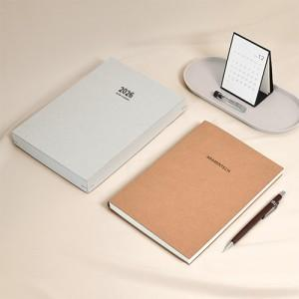

【상세/제작정보】 | <p><span style="font-size: 14pt;">※ 종이케이스 불박인쇄 / 100개 이상 700원 / 300개 이상 400원 / 500개 이상 250원(전체 VAT별도)</span></p>

【인쇄/포장옵션】 | / 포장불가능

【공급단가】 | 수량 | 100~ | 200~ | 500~ | 1,000~ | 3,000~
*VAT별도 | 브라운 | 9,250원 | 9,000원 | 7,750원 | 7,350원 | 7,000원
 | 그레이 | 9,250원 | 9,000원 | 7,750원 | 7,350원 | 7,000원

【상품 URL】 | https://www.synergygift.co.kr:443/src/goods_detail.php?gdno=29522

